Fig. 1
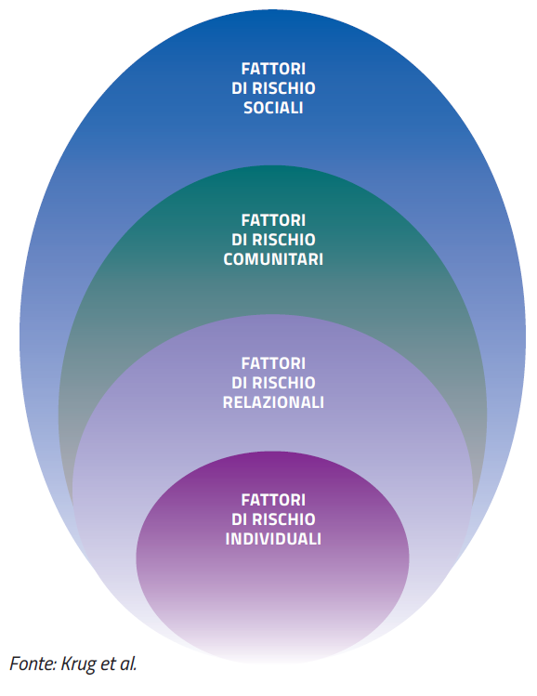
FIGURA 1. CLASSIFICAZIONE DEI FATTORI DI RISCHIO: L’APPROCCIO ECOLOGICO

Fig. 2
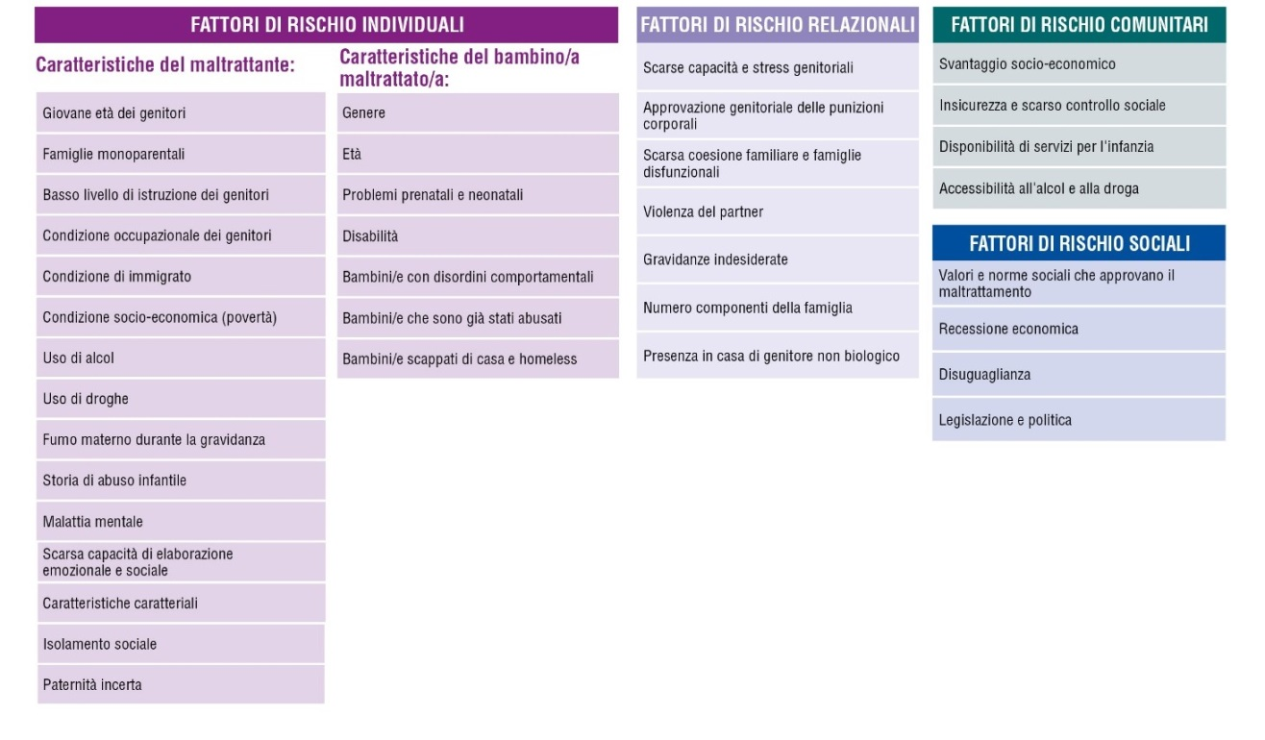
FIGURA 2. CLASSIFICAZIONE DEI FATTORI DI RISCHIO: DETTAGLIO

Fig. 3
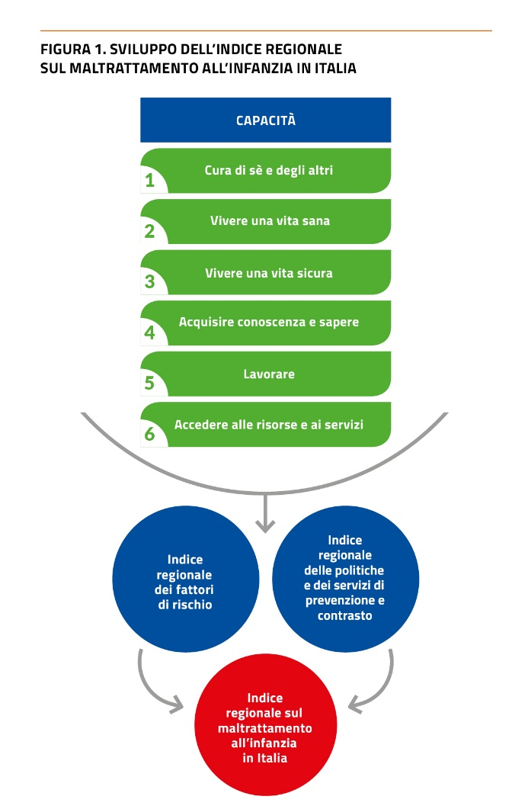

Fig. 4
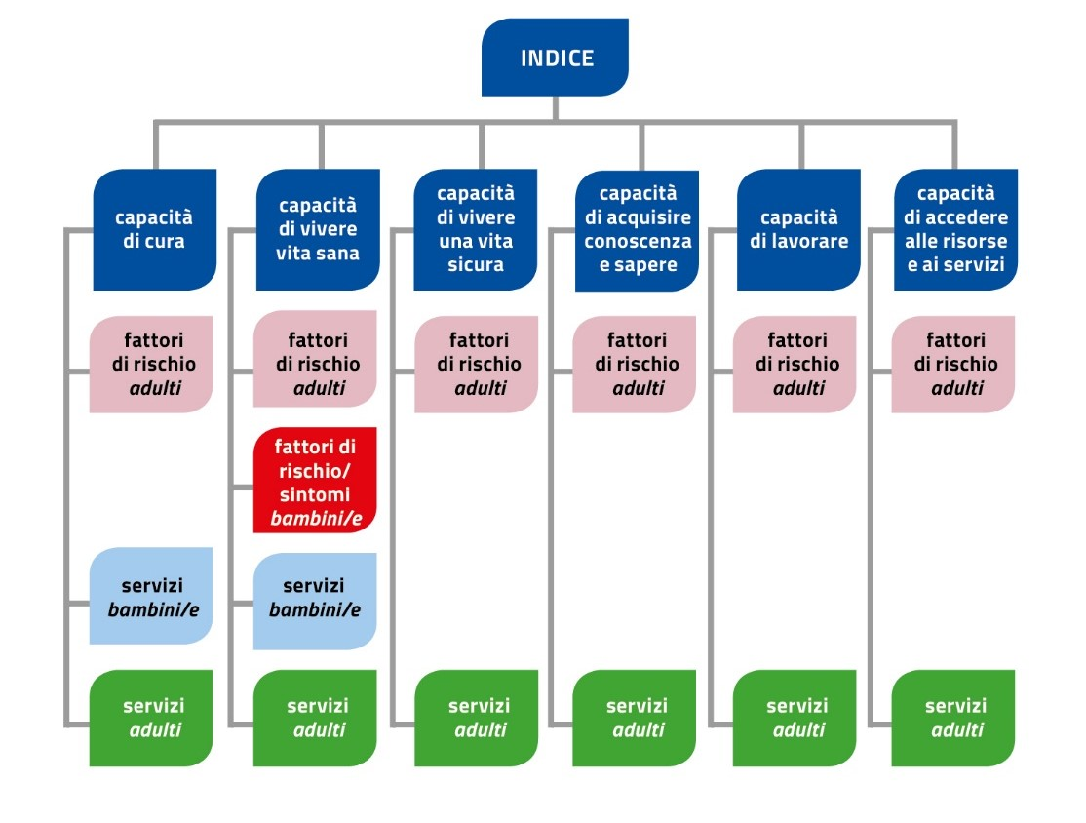
FIGURA 4. INDICE REGIONALE TOTALE PER CAPACITÁ: SCHEMA DI ANALISI

Fig.5
FIGURA 5. INDICE REGIONALE FATTORI DI RISCHIO DEI POTENZIALI MALTRATTANTI CAPACITÀ DI CURA DI SÈ E DEGLI ALTRI
Trentino Alto Adige 1 | 0.918
Veneto 2 | 0.591
Lombardia 3 | 0.561
Friuli-Venezia Giulia 4 | 0.530
Liguria 5 | 0.489
Emilia-Romagna 6 | 0.390
Valle d'Aosta 7 | 0.307
Basilicata 8 | 0.292
Toscana 9 | 0.255
Piemonte 10 | 0.154
Umbria 11 | 0.148
Marche 12 | 0.039
Molise 13 | -0.020
Sardegna 14 | -0.027
Lazio 15 | -0.198
Calabria 16 | -0.268
Abruzzo 17 | -0.313
Puglia 18 | -0.895
Sicilia 19 | -1.277
Campania 20 | -1.675

Fig. 6
FIGURA 6. INDICE REGIONALE SERVIZI PER POTENZIALI MALTRATTANTI CAPACITÀ DI CURA

Emilia-Romagna 1 | 1.771
Valle d'Aosta 2 | 0.529
Sardegna 3 | 0.514
Veneto 4 | 0.394
Basilicata 5 | 0.176
Piemonte 6 | 0.154
Umbria 7 | 0.131
Lombardia 8 | 0.067
Liguria 9 | 0.033
Trentino-Alto Adige 10 | -0.006
Puglia 11 | -0.053
Toscana 12 | -0.072
Lazio 13 | -0.223
Abruzzo 14 | -0.232
Sicilia 15 | -0.274
Friuli-Venezia Giulia 16 | -0.371
Molise 17 | -0.419
Marche 18 | -0.506
Campania 19 | -0.765
Calabria 20 | -0.848

Fig. 7
FIGURA 7. INDICE REGIONALE SERVIZI PER BAMBINI/E CAPACITA' DI RICEVERE CURA
Regioni | Totale
Liguria 1 | 0.972
Emilia-Romagna 2 | 0.837
Piemonte 3 | 0.674
Umbria 4 | 0.481
Valle d'Aosta 5 | 0.425
Sardegna 6 | 0.232
Toscana 7 | 0.223
Veneto 8 | 0.221
Molise 9 | 0.127
Basilicata 10 | 0.051
Friuli-Venezia Giulia 11 | 0.005
Marche 12 | -0.126
Trentino-Alto Adige 13 | -0.150
Sicilia 14 | -0.172
Puglia 15 | -0.326
Abruzzo 16 | -0.389
Lombardia 17 | -0.411
Calabria 18 | -0.624
Campania 19 | -0.766
Lazio 20 | -0.827

Fig. 8
FIGURA 8. INDICE REGIONALE FATTORI DI RISCHIO DEI POTENZIALI MALTRATTANTI: CAPACITÀ DI VIVERE UNA VITA SANA
Totale
Trentino Alto Adige 1 | 0.913
Veneto 2 | 0.540
Friuli-Venezia Giulia 3 | 0.487
Lazio 4 | 0.457
Sicilia 5 | 0.333
Liguria 6 | 0.292
Lombardia 7 | 0.161
Puglia 8 | 0.100
Molise 9 | 0.039
Abruzzo 10 | -0.017
Emilia-Romagna 11 | -0.040
Basilicata 12 | -0.046
Calabria 13 | -0.164
Campania 14 | -0.194
Toscana 15 | -0.246
Sardegna 16 | -0.339
Umbria 17 | -0.424
Piemonte 18 | -0.523
Marche 19 | -0.656
Valle d'Aosta 20 | -0.674

Fig. 9
FIGURA 9. INDICE REGIONALE SINTOMI DI VULNERABILITA' DEI BAMBINI/E AL MALTRATTAMENTO CAPACITÀ DI VIVERE UNA VITA SANA
Valle d'Aosta 1 | 0.931
Trentino Alto Adige 2 | 0.663
Lazio 3 | 0.634
Toscana 4 | 0.607
Friuli-Venezia Giulia 5 | 0.595
Marche 6 | 0.532
Veneto 7 | 0.411
Emilia-Romagna 8 | 0.391
Lombardia 9 | 0.202
Piemonte 10 | 0.151
Liguria 11 | 0.067
Umbria 12 | -0.002
Calabria 13 | -0.139
Molise 14 | -0.472
Abruzzo 15 | -0.525
Campania 16 | -0.563
Basilicata 17 | -0.669
Sardegna 18 | -0.848
Sicilia 19 | -0.963
Puglia 20 | -1.005

Fig. 10
FIGURA 10. INDICE REGIONALE SERVIZI PER POTENZIALI MALTRATTANTI CAPACITÀ DI VIVERE UNA VITA SANA
Regioni | Totale
Valle d'Aosta 1 | 1.223
Liguria 2 | 1.203
Marche 3 | 0.728
Veneto 4 | 0.564
Umbria 5 | 0.467
Toscana 6 | 0.363
Piemonte 7 | 0.352
Molise 8 | 0.194
Trentino Alto Adige 9 | 0.083
Emilia-Romagna 10 | -0.015
Lombardia 11 | -0.121
Abruzzo 12 | -0.121
Friuli-Venezia Giulia 13 | -0.236
Sardegna 14 | -0.261
Basilicata 15 | -0.310
Puglia 16 | -0.363
Lazio 17 | -0.530
Sicilia 18 | -0.769
Campania 19 | -1.195
Calabria 20 | -1.257

Fig. 11
FIGURA 11. INDICE REGIONALE DEI SERVIZI PER BAMBINI/E: CAPACITA' DI VIVERE UNA VITA SANA
Regioni | Totale
Valle d'Aosta 1 | 1.552
Toscana 2 | 1.233
Sardegna 3 | 1.112
Emilia-Romagna 4 | 0.675
Umbria 5 | 0.372
Puglia 6 | 0.313
Sicilia 7 | 0.191
Abruzzo 8 | 0.136
Lazio 9 | 0.091
Liguria 10 | 0.014
Calabria 11 | -0.190
Marche 12 | -0.237
Molise 13 | -0.240
Basilicata 14 | -0.390
Veneto 15 | -0.470
Trentino-Alto Adige 16 | -0.514
Campania 17 | -0.719
Lombardia 18 | -0.921
Friuli-Venezia Giulia 19 | -0.991
Piemonte 20 | -1.018

Fig. 12
FIGURA 12. INDICE REGIONALE FATTORI DI RISCHIO DEI POTENZIALI MALTRATTANTI CAPACITÀ DI VIVERE UNA VITA SICURA
Trentino-Alto Adige 1 | 1.397
Friuli-Venezia Giulia 2 | 0.792
Valle d'Aosta 3 | 0.495
Liguria 4 | 0.474
Piemonte 5 | 0.472
Veneto 6 | 0.336
Lombardia 7 | 0.292
Emilia-Romagna 8 | 0.264
Toscana 9 | 0.175
Sardegna 10 | 0.151
Marche 11 | -0.117
Abruzzo 12 | -0.132
Umbria 13 | -0.162
Basilicata 14 | -0.271
Calabria 15 | -0.402
Sicilia 16 | -0.578
Molise 17 | -0.642
Lazio 18 | -0.660
Puglia 19 | -0.714
Campania 20 | -1.169

Fig. 13
FIGURA 13. INDICE REGIONALE SERVIZI PER POTENZIALI MALTRATTANTI CAPACITÀ DI VIVERE UNA VITA SICURA
Regioni | Totale
classifica totale | classifica
Umbria 1 | 1.167
Emilia-Romagna 2 | 1.107
Friuli-Venezia Giulia 3 | 0.880
Marche 4 | 0.716
Valle d'Aosta 5 | 0.603
Sardegna 6 | 0.482
Trentino Alto Adige 7 | 0.334
Veneto 8 | 0.083
Toscana 9 | 0.045
Molise 10 | -0.056
Lombardia 11 | -0.090
Abruzzo 12 | -0.113
Liguria 13 | -0.208
Puglia 14 | -0.230
Basilicata 15 | -0.551
Calabria 16 | -0.587
Piemonte 17 | -0.746
Campania 18 | -0.861
Sicilia 19 | -0.943
Lazio 20 | -1.032

Fig. 14
FIGURA 14. INDICE REGIONALE FATTORI DI RISCHIO DEI POTENZIALI MALTRATTANTI CAPACITÀ DI ACQUISIRE CONOSCENZA E SAPERE

Lazio 1 | 1.255
Friuli-Venezia Giulia 2 | 1.012
Trentino Alto Adige 3 | 0.947
Emilia-Romagna 4 | 0.858
Umbria 5 | 0.794
Marche 6 | 0.711
Liguria 7 | 0.684
Lombardia 8 | 0.682
Valle d'Aosta 9 | 0.558
Abruzzo 10 | 0.538
Veneto 11 | 0.353
Toscana 12 | 0.321
Piemonte 13 | 0.043
Molise 14 | -0.255
Basilicata 15 | -0.471
Sardegna 16 | -0.545
Campania 17 | -1.536
Calabria 18 | -1.603
Puglia 19 | -1.633
Sicilia 20 | -1.734

#REF!
#REF!
#REF!
#REF!
#REF!
#REF!
#REF!
#REF!
#REF!
#REF!
#REF!
#REF!
#REF!
#REF!
#REF!
#REF!
#REF!
#REF!
#REF!
#REF!
#REF!

Fig. 15
FIGURA 15. INDICE REGIONALE SERVIZI PER POTENZIALI MALTRATTANTI CAPACITÀ DI ACQUISIRE CONOSCENZA E SAPERE
 | Regione
Abruzzo 1 | 1.294
Basilicata 2 | 1.274
Toscana 3 | 1.257
Umbria 4 | 0.873
Liguria 5 | 0.820
Lazio 6 | 0.716
Molise 7 | 0.715
Sardegna 8 | 0.560
Friuli-Venezia Giulia 9 | 0.489
Veneto 10 | 0.425
Emilia-Romagna 11 | 0.250
Trentino-Alto Adige 12 | 0.099
Marche 13 | -0.467
Piemonte 14 | -0.569
Puglia 15 | -0.642
Campania 16 | -0.998
Lombardia 17 | -1.114
Valle d'Aosta 18 | -1.365
Calabria 19 | -1.446
Sicilia 20 | -2.171

Fig. 16
FIGURA 16. INDICE REGIONALE FATTORI DI RISCHIO DEI POTENZIALI MALTRATTANTI CAPACITÀ DI LAVORARE

Trentino Alto Adige 1 | 1.310
Valle d'Aosta 2 | 1.110
Veneto 3 | 1.086
Emilia-Romagna 4 | 0.867
Lombardia 5 | 0.762
Friuli-Venezia Giulia 6 | 0.678
Marche 7 | 0.536
Toscana 8 | 0.525
Umbria 9 | 0.446
Liguria 10 | 0.328
Piemonte 11 | 0.298
Abruzzo 12 | -0.049
Lazio 13 | -0.212
Basilicata 14 | -0.217
Molise 15 | -0.607
Sardegna 16 | -0.829
Puglia 17 | -0.830
Calabria 18 | -1.581
Campania 19 | -1.658
Sicilia 20 | -1.963

Fig. 17
FIGURA 17. INDICE REGIONALE SERVIZI PER POTENZIALI MALTRATTANTI CAPACITÀ DI LAVORARE

Piemonte 1 | 2.584
Veneto 2 | 2.382
Emilia-Romagna 3 | 1.195
Friuli-Venezia Giulia 4 | 0.350
Lombardia 5 | 0.314
Toscana 6 | 0.115
Sardegna 7 | 0.046
Liguria 8 | 0.014
Valle d'Aosta 9 | 0.000
Puglia 10 | -0.030
Trentino Alto Adige 11 | -0.384
Sicilia 12 | -0.544
Molise 13 | -0.638
Lazio 14 | -0.675
Abruzzo 15 | -0.701
Umbria 16 | -0.712
Marche 17 | -0.728
Basilicata 18 | -0.801
Campania 19 | -0.881
Calabria 20 | -0.905

Fig. 18
FIGURA 18. INDICE REGIONALE FATTORI DI RISCHIO DEI POTENZIALI MALTRATTANTI CAPACITÀ DI ACCEDERE ALLE RISORSE E AI SERVIZI
Veneto 1 | 0.713
Friuli-Venezia Giulia 2 | 0.681
Trentino Alto Adige 3 | 0.550
Toscana 4 | 0.523
Umbria 5 | 0.519
Emilia-Romagna 6 | 0.451
Valle d'Aosta 7 | 0.443
Liguria 8 | 0.354
Piemonte 9 | 0.353
Lombardia 10 | 0.202
Marche 11 | 0.155
Sardegna 12 | 0.108
Lazio 13 | -0.006
Basilicata 14 | -0.034
Calabria 15 | -0.057
Puglia 16 | -0.413
Molise 17 | -0.684
Abruzzo 18 | -0.859
Sicilia 19 | -1.177
Campania 20 | -1.821

Fig. 19
FIGURA 19. INDICE REGIONALE SERVIZI DIRETTI PER POTENZIALI MALTRATTANTI CAPACITÀ DI ACCEDERE ALLE RISORSE E AI SERVIZI
Trentino Alto Adige 1 | 3.104
Friuli-Venezia Giulia 2 | 1.507
Emilia-Romagna 3 | 1.030
Lombardia 4 | 0.415
Piemonte 5 | 0.281
Veneto 6 | 0.192
Marche 7 | -0.102
Toscana 8 | -0.177
Umbria 9 | -0.290
Sardegna 10 | -0.362
Liguria 11 | -0.390
Molise 12 | -0.421
Lazio 13 | -0.431
Puglia 14 | -0.508
Valle d'Aosta 15 | -0.555
Sicilia 16 | -0.621
Abruzzo 17 | -0.653
Basilicata 18 | -0.662
Calabria 19 | -0.669
Campania 20 | -0.685

Fig. 20
FIGURA 20. INDICE REGIONALE SUI FATTORI DI RISCHIO
 |  | INDICATORE REGIONALE DI PREVENZIONE E CURA DEL MALTRATTAMENTO AI MINORI TOTALE FATTORI DI RISCHIO E SINTOMI VARIAZIONI 2021-2022
Trentino-Alto Adige 1 | 0.957
Friuli-Venezia Giulia 2 | 0.682 | REGIONI | Index 2021 | Index 2022 | Pos 2021 | Pos 2022 | Var | Diff. Pos
Veneto 3 | 0.576 | Trentino-Alto Adige | 1.028 | 0.957 | 1 | 1 | - | 0
Emilia-Romagna 4 | 0.454 | Friuli-Venezia Giulia | 0.604 | 0.682 | 2 | 2 | - | 0
Valle d'Aosta 5 | 0.453 | Veneto | 0.442 | 0.576 | 4 | 3 | ↑ | 1
Lombardia 6 | 0.409 | Emilia-Romagna | 0.492 | 0.454 | 3 | 4 | ↓ | -1
Liguria 7 | 0.384 | Valle d'Aosta | 0.308 | 0.453 | 7 | 5 | ↑ | 2
Toscana 8 | 0.309 | Lombardia | 0.441 | 0.409 | 5 | 6 | ↓ | -1
Umbria 9 | 0.188 | Liguria | 0.379 | 0.384 | 6 | 7 | ↓ | -1
Lazio 10 | 0.181 | Toscana | 0.251 | 0.309 | 9 | 8 | ↑ | 1
Marche 11 | 0.171 | Umbria | 0.259 | 0.188 | 8 | 9 | ↓ | -1
Piemonte 12 | 0.136 | Lazio | 0.164 | 0.181 | 11 | 10 | ↑ | 1
Abruzzo 13 | -0.194 | Marche | 0.141 | 0.171 | 12 | 11 | ↑ | 1
Basilicata 14 | -0.202 | Piemonte | 0.195 | 0.136 | 10 | 12 | ↓ | -2
Sardegna 15 | -0.333 | Abruzzo | -0.251 | -0.194 | 14 | 13 | ↑ | 1
Molise 16 | -0.377 | Basilicata | -0.204 | -0.202 | 13 | 14 | ↓ | -1
Calabria 17 | -0.602 | Sardegna | -0.290 | -0.333 | 15 | 15 | - | 0
Puglia 18 | -0.770 | Molise | -0.363 | -0.377 | 16 | 16 | - | 0
Sicilia 19 | -1.051 | Calabria | -0.656 | -0.602 | 17 | 17 | - | 0
Campania 20 | -1.231 | Puglia | -0.751 | -0.770 | 18 | 18 | - | 0
 |  | Sicilia | -0.969 | -1.051 | 19 | 19 | - | 0
 |  | Campania | -1.219 | -1.231 | 20 | 20 | - | 0

Fig. 21
FIGURA 21. INDICE REGIONALE SUI FATTORI DI RISCHIO VARIAZIONI 2021-2022
Trentino-Alto Adige 1 | -0.071
Friuli-Venezia Giulia 2 | 0.078
Veneto 3 | 0.134
Emilia-Romagna 4 | -0.037
Valle d'Aosta 5 | 0.144
Lombardia 6 | -0.032
Liguria 7 | 0.005
Toscana 8 | 0.058
Umbria 9 | -0.071
Lazio 10 | 0.017
Marche 11 | 0.030
Piemonte 12 | -0.060
Abruzzo 13 | 0.057
Basilicata 14 | 0.002
Sardegna 15 | -0.043
Molise 16 | -0.015
Calabria 17 | 0.054
Puglia 18 | -0.018
Sicilia 19 | -0.082
Campania 20 | -0.012

Fig. 22
FIGURA 22. INDICE REGIONALE SUI SERVIZI
Emilia-Romagna 1 | 0.635
Veneto 2 | 0.425 | INDICATORE REGIONALE DI PREVENZIONE E CURA DEL MALTRATTAMENTO AI MINORI TOTALE SERVIZI VARIAZIONI 2021-2022
Toscana 3 | 0.382
Trentino-Alto Adige 4 | 0.321 | REGIONI | Index 2021 | Index 2022 | Pos 2021 | Pos 2022 | Var | Diff. Pos
Liguria 5 | 0.303 | Emilia-Romagna | 0.825 | 0.635 | 1 | 1 | - | 0
Umbria 6 | 0.295 | Veneto | 0.496 | 0.425 | 2 | 2 | - | 0
Friuli-Venezia Giulia 7 | 0.250 | Toscana | 0.297 | 0.382 | 7 | 3 | ↑ | 4
Valle d'Aosta 8 | 0.235 | Trentino-Alto Adige | 0.401 | 0.321 | 5 | 4 | ↑ | 1
Sardegna 9 | 0.226 | Liguria | 0.271 | 0.303 | 8 | 5 | ↑ | 3
Piemonte 10 | 0.195 | Umbria | 0.412 | 0.295 | 4 | 6 | ↓ | -2
Marche 11 | -0.027 | Friuli-Venezia Giulia | 0.415 | 0.250 | 3 | 7 | ↓ | -4
Molise 12 | -0.040 | Valle d'Aosta | 0.234 | 0.235 | 9 | 8 | ↑ | 1
Abruzzo 13 | -0.068 | Sardegna | 0.167 | 0.226 | 10 | 9 | ↑ | 1
Basilicata 14 | -0.174 | Piemonte | 0.349 | 0.195 | 6 | 10 | ↓ | -4
Puglia 15 | -0.223 | Marche | 0.039 | -0.027 | 11 | 11 | - | 0
Lombardia 16 | -0.241 | Molise | -0.174 | -0.040 | 13 | 12 | ↑ | 1
Lazio 17 | -0.336 | Abruzzo | -0.244 | -0.068 | 14 | 13 | ↑ | 1
Sicilia 18 | -0.629 | Basilicata | -0.420 | -0.174 | 17 | 14 | ↑ | 3
Calabria 19 | -0.710 | Puglia | -0.259 | -0.223 | 15 | 15 | - | 0
Campania 20 | -0.763 | Lombardia | -0.141 | -0.241 | 12 | 16 | ↓ | -4
 |  | Lazio | -0.396 | -0.336 | 16 | 17 | ↓ | -1
 |  | Sicilia | -0.600 | -0.629 | 18 | 18 | - | 0
 |  | Calabria | -0.710 | -0.710 | 19 | 19 | - | 0
 |  | Campania | -0.871 | -0.763 | 20 | 20 | - | 0

Fig. 23
FIGURA 23. INDICE REGIONALE SUI SERVIZI VARIAZIONI 2021-2022

Emilia-Romagna 1 | -0.190
Veneto 2 | -0.072
Toscana 3 | 0.085
Trentino-Alto Adige 4 | -0.080
Liguria 5 | 0.032
Umbria 6 | -0.118
Friuli-Venezia Giulia 7 | -0.165
Valle d'Aosta 8 | 0.001
Sardegna 9 | 0.060
Piemonte 10 | -0.154
Marche 11 | -0.066
Molise 12 | 0.134
Abruzzo 13 | 0.176
Basilicata 14 | 0.246
Puglia 15 | 0.035
Lombardia 16 | -0.099
Lazio 17 | 0.060
Sicilia 18 | -0.029
Calabria 19 | 0.000
Campania 20 | 0.108

Fig. 24
 | Piemonte FR:12; SE:10 |  | Valle d'Aosta FR:5; SE:8 |  | Liguria FR:7; SE:5 |  | Lombardia FR:6; SE:16 |  | Trentino-Alto Adige FR:1; SE:4 |  | Veneto FR:3; SE:2 |  | Friuli-Venezia Giulia FR:2; SE:7 |  | Emilia-Romagna FR:4; SE:1 |  | Toscana FR:8; SE:3 |  | Umbria FR:9; SE:6 |  | Marche FR:11; SE:11 |  | Lazio FR:10; SE:17
10 | 12 | 8 | 5 | 5 | 7 | 16 | 6 | 4 | 1 | 2 | 3 | 7 | 2 | 1 | 4 | 3 | 8 | 6 | 9 | 11 | 11 | 17 | 10
SERVIZI TOTALI 2022
FATTORI DI RISCHIO E SINTOMI TOTALE 2022
Italia
Bassa criticità
fattori di rischio/ sintomi
Alto livello di servizi
Bassa criticità
fattori di rischio/ sintomi
Alta criticità servizi
Alta criticità
fattori di rischio/ sintomi
Alta criticità servizi
Alta criticità
fattori di rischio/ sintomi
Alto livello servizi
SERVIZI TOTALI 2022
FIGURA N. CONFRONTO FATTORI DI RISCHIO/SINTOMI E SERVIZI 2022
 | Fattori di rischio/sintomi | Servizi
Emilia-Romagna 1 | 0.45 | 0.63
Trentino-Alto Adige 2 | 0.96 | 0.32
Veneto 3 | 0.58 | 0.42
Friuli-Venezia Giulia 4 | 0.68 | 0.25
Toscana 5 | 0.31 | 0.38
Liguria 6 | 0.38 | 0.30
Valle d'Aosta 7 | 0.45 | 0.24
Umbria 8 | 0.19 | 0.29
Piemonte 9 | 0.14 | 0.19
Lombardia 10 | 0.41 | -0.24
Marche 11 | 0.17 | -0.03
Sardegna 12 | -0.33 | 0.23
Lazio 13 | 0.18 | -0.34
Abruzzo 14 | -0.19 | -0.07
Basilicata 15 | -0.20 | -0.17
Molise 16 | -0.38 | -0.04
Puglia 17 | -0.77 | -0.22
Calabria 18 | -0.60 | -0.71
Sicilia 19 | -1.05 | -0.63
Campania 20 | -1.23 | -0.76
 |  |  |  |  |  |  |  |  |  |  |  |  | 2022 | 2022
 | Servizi | CONTEST |  | Servizi | CONTEST |  |  |  |  |  |  |  | FATTORI | SERVIZI |  | Totale | Totale | Totale | fattori | fattori | fattori | fattori | servizi | servizi | servizi | servizi
Piemonte FR:12; SE:10 | 10 | 12 | Piemonte | 10.0 | 12 | Piemonte | 12.00 |  | CONTEST |  | Servizi | Emilia-Romagna 1 | 0.45 | 0.63 | 8 | Emilia-Romagna | 0.71041838115 | 1 | 8 | Emilia-Romagna | 0.454 | 4 | 8 | Emilia-Romagna | 0.63474000808 | 1
Valle d'Aosta FR:5; SE:8 | 8 | 5 | Valle d'Aosta | 8.0 | 5 | Valle d'Aosta | 5.00 | Piemonte | 12 | Piemonte | 10.0 | Trentino-Alto Adige 2 | 0.96 | 0.32 | 5 | Trentino-Alto Adige | 0.7030809747 | 2 | 5 | Trentino-Alto Adige | 0.957 | 1 | 5 | Trentino-Alto Adige | 0.32146935938 | 4
Liguria FR:7; SE:5 | 5 | 7 | Liguria | 5.0 | 7 | Liguria | 7.00 | Valle d'Aosta | 5 | Valle d'Aosta | 8.0 | Veneto 3 | 0.58 | 0.42 | 6 | Veneto | 0.57458872787 | 3 | 6 | Veneto | 0.576 | 3 | 6 | Veneto | 0.42458447637 | 2
FATTORI DI RISCHIO E SINTOMI TOTALE 2022
Lombardia FR:6; SE:16 | 16 | 6 | Lombardia | 16.0 | 6 | Lombardia | 6.00 | Liguria | 7 | Liguria | 5.0 | Friuli-Venezia Giulia 4 | 0.68 | 0.25 | 7 | Friuli-Venezia Giulia | 0.53537323663 | 4 | 7 | Friuli-Venezia Giulia | 0.682 | 2 | 7 | Friuli-Venezia Giulia | 0.25033098914 | 7
Trentino-Alto Adige FR:1; SE:4 | 4 | 1 | Trentino-Alto Adige | 4.0 | 1 | Trentino-Alto Adige | 1.00 | Lombardia | 6 | Lombardia | 16.0 | Toscana 5 | 0.31 | 0.38 | 9 | Toscana | 0.33604262647 | 5 | 9 | Toscana | 0.309 | 8 | 9 | Toscana | 0.3823634496 | 3
Veneto FR:3; SE:2 | 2 | 3 | Veneto | 2.0 | 3 | Veneto | 3.00 | Trentino-Alto Adige | 1 | Trentino-Alto Adige | 4.0 | Liguria 6 | 0.38 | 0.30 | 3 | Liguria | 0.32162251974 | 6 | 3 | Liguria | 0.384 | 7 | 3 | Liguria | 0.30310178165 | 5
Friuli-Venezia Giulia FR:2; SE:7 | 7 | 2 | Friuli-Venezia Giulia | 7.0 | 2 | Friuli-Venezia Giulia | 2.00 | Veneto | 3 | Veneto | 2.0 | Valle d'Aosta 7 | 0.45 | 0.24 | 2 | Valle d'Aosta | 0.30380063606 | 7 | 2 | Valle d'Aosta | 0.453 | 5 | 2 | Valle d'Aosta | 0.23544616516 | 8
Emilia-Romagna FR:4; SE:1 | 1 | 4 | Emilia-Romagna | 1.0 | 4 | Emilia-Romagna | 4.00 | Friuli-Venezia Giulia | 2 | Friuli-Venezia Giulia | 7.0 | Umbria 8 | 0.19 | 0.29 | 10 | Umbria | 0.27895009164 | 8 | 10 | Umbria | 0.188 | 9 | 10 | Umbria | 0.29464950996 | 6
Toscana FR:8; SE:3 | 3 | 8 | Toscana | 3.0 | 8 | Toscana | 8.00 | Emilia-Romagna | 4 | Emilia-Romagna | 1.0 | Piemonte 9 | 0.14 | 0.19 | 1 | Piemonte | 0.23771364495 | 9 | 1 | Piemonte | 0.136 | 12 | 1 | Piemonte | 0.19466078903 | 10
Umbria FR:9; SE:6 | 6 | 9 | Umbria | 6.0 | 9 | Umbria | 9.00 | Toscana | 8 | Toscana | 3.0 | Lombardia 10 | 0.41 | -0.24 | 4 | Lombardia | 0.10571228525 | 10 | 4 | Lombardia | 0.409 | 6 | 4 | Lombardia | -0.24090683615 | 16
Altre per-
sone in
cerca di
lavoro
Dichia-
rati
Altre per-
sone con
attività
lavorativa
In cerca
di
prima
occ.
Non
forze di
lavoro
Totale
popola-
zione
TOTALE
TOTALE
TOTALE
Altre per-
sone in
cerca di
lavoro
Dichia-
rati
Altre per-
sone con
attività
lavorativa
In cerca
di
prima
occ.
Non
forze di
lavoro
Totale
popola-
zione
TOTALE
TOTALE
TOTALE
Marche FR:11; SE:11 | 11 | 11 | Marche | 11.0 | 11 | Marche | 11.00 | Umbria | 9 | Umbria | 6.0 | Marche 11 | 0.17 | -0.03 | 11 | Marche | 0.041025418124 | 11 | 11 | Marche | 0.171 | 11 | 11 | Marche | -0.026952450416 | 11
Lazio FR:10; SE:17 | 17 | 10 | Lazio | 17.0 | 10 | Lazio | 10.00 | Marche | 11 | Marche | 11.0 | Sardegna 12 | -0.33 | 0.23 | 20 | Sardegna | -0.0064845689613 | 12 | 20 | Sardegna | -0.333 | 15 | 20 | Sardegna | 0.22618367355 | 9
Abruzzo FR:13; SE:13 | 13 | 13 | Abruzzo | 13.0 | 13 | Abruzzo | 13.00 | Lazio | 10 | Lazio | 17.0 | Lazio 13 | 0.18 | -0.34 | 12 | Lazio | -0.12919136416 | 13 | 12 | Lazio | 0.181 | 10 | 12 | Lazio | -0.33600900296 | 17
Molise FR:16; SE:12 | 12 | 16 | Molise | 12.0 | 16 | Molise | 16.00 | Abruzzo | 13 | Abruzzo | 13.0 | Abruzzo 14 | -0.19 | -0.07 | 13 | Abruzzo | -0.13010594357 | 14 | 13 | Abruzzo | -0.194 | 13 | 13 | Abruzzo | -0.068329619537 | 13
Campania FR:20; SE:20 | 20 | 20 | Campania | 20.0 | 20 | Campania | 20.00 | Molise | 16 | Molise | 12.0 | Basilicata 15 | -0.20 | -0.17 | 17 | Basilicata | -0.17446142539 | 15 | 17 | Basilicata | -0.202 | 14 | 17 | Basilicata | -0.17350994917 | 14
Puglia FR:18; SE:15 | 15 | 18 | Puglia | 15.0 | 18 | Puglia | 18.00 | Campania | 20 | Campania | 20.0 | Molise 16 | -0.38 | -0.04 | 14 | Molise | -0.2530398101 | 16 | 14 | Molise | -0.377 | 16 | 14 | Molise | -0.03989255102 | 12
Basilicata FR:14; SE:14 | 14 | 14 | Basilicata | 14.0 | 14 | Basilicata | 14.00 | Puglia | 18 | Puglia | 15.0 | Puglia 17 | -0.77 | -0.22 | 16 | Puglia | -0.52718922272 | 17 | 16 | Puglia | -0.770 | 18 | 16 | Puglia | -0.22320078125 | 15
Calabria FR:17; SE:19 | 19 | 17 | Calabria | 19.0 | 17 | Calabria | 17.00 | Basilicata | 14 | Basilicata | 14.0 | Calabria 18 | -0.60 | -0.71 | 18 | Calabria | -0.77380922759 | 18 | 18 | Calabria | -0.602 | 17 | 18 | Calabria | -0.70981177617 | 19
Sicilia FR:19; SE:18 | 18 | 19 | Sicilia | 18.0 | 19 | Sicilia | 19.00 | Calabria | 17 | Calabria | 19.0 | Sicilia 19 | -1.05 | -0.63 | 19 | Sicilia | -0.95692905502 | 19 | 19 | Sicilia | -1.051 | 19 | 19 | Sicilia | -0.62857727143 | 18
Sardegna FR:15; SE:9 | 9 | 15 | Sardegna | 9.0 | 15 | Sardegna | 15.00 | Sicilia | 19 | Sicilia | 18.0 | Campania 20 | -1.23 | -0.76 | 15 | Campania | -1.0902691833 | 20 | 15 | Campania | -1.231 | 20 | 15 | Campania | -0.76332768051 | 20
Italia | 10.0 | 10.00 | Italia | 10.0 | 10.0 | Italia | 10.00 | Sardegna | 15 | Sardegna | 9.0
Italia | 20 | 0 |  |  |  |  |  | Italia |  | Italia
Italia | 20 | 0
Italia | 10.00 | 10.00

Fig. 25
 | TOTALE
Emilia-Romagna 1 | 0.710
Trentino-Alto Adige 2 | 0.703
FIGURA 25. INDICE REGIONALE TOTALE PER CAPACITÀ
Veneto 3 | 0.575 | INDICATORE REGIONALE DI PREVENZIONE E CURA DEL MALTRATTAMENTO AI MINORI TOTALE CAPACITÀ VARIAZIONI 2021-2022
Friuli-Venezia Giulia 4 | 0.535
Toscana 5 | 0.336 | REGIONI | Index 2021 | Index 2022 | Pos 2021 | Pos 2022 | Var | Diff. Pos
Liguria 6 | 0.322 | Emilia-Romagna | 0.713 | 0.710 | 2 | 1 | ↑ | 1
Valle d'Aosta 7 | 0.304 | Trentino-Alto Adige | 0.787 | 0.703 | 1 | 2 | ↓ | -1
Umbria 8 | 0.279 | Veneto | 0.528 | 0.575 | 4 | 3 | ↑ | 1
Piemonte 9 | 0.238 | Friuli-Venezia Giulia | 0.641 | 0.535 | 3 | 4 | ↓ | -1
Lombardia 10 | 0.106 | Toscana | 0.254 | 0.336 | 8 | 5 | ↑ | 3
Marche 11 | 0.041 | Liguria | 0.286 | 0.322 | 7 | 6 | ↑ | 1
Sardegna 12 | -0.006 | Valle d'Aosta | 0.231 | 0.304 | 9 | 7 | ↑ | 2
Lazio 13 | -0.129 | Umbria | 0.366 | 0.279 | 5 | 8 | ↓ | -3
Abruzzo 14 | -0.130 | Piemonte | 0.350 | 0.238 | 6 | 9 | ↓ | -3
Basilicata 15 | -0.174 | Lombardia | 0.170 | 0.106 | 10 | 10 | - | 0
Molise 16 | -0.253 | Marche | 0.106 | 0.041 | 11 | 11 | - | 0
Puglia 17 | -0.527 | Sardegna | -0.075 | -0.006 | 12 | 12 | - | 0
Calabria 18 | -0.774 | Lazio | -0.160 | -0.129 | 13 | 13 | - | 0
Sicilia 19 | -0.957 | Abruzzo | -0.261 | -0.130 | 14 | 14 | - | 0
Campania 20 | -1.090 | Basilicata | -0.335 | -0.174 | 16 | 15 | ↑ | 1
 |  | Molise | -0.298 | -0.253 | 15 | 16 | ↓ | -1
 |  | Puglia | -0.538 | -0.527 | 17 | 17 | - | 0
 |  | Calabria | -0.752 | -0.774 | 18 | 18 | - | 0
 |  | Sicilia | -0.872 | -0.957 | 19 | 19 | - | 0
 |  | Campania | -1.103 | -1.090 | 20 | 20 | - | 0

Fig. 26
FIGURA 26. INDICE REGIONALE PER CAPACITÀ VARIAZIONI 2021-2022

Emilia-Romagna | -0.003 | 1
Trentino-Alto Adige | -0.084 | 2
Veneto | 0.046 | 3
Friuli-Venezia Giulia | -0.106 | 4
Toscana | 0.082 | 5
Liguria | 0.035 | 6
Valle d'Aosta | 0.072 | 7
Umbria | -0.087 | 8
Piemonte | -0.112 | 9
Lombardia | -0.064 | 10
Marche | -0.065 | 11
Sardegna | 0.068 | 12
Lazio | 0.030 | 13
Abruzzo | 0.131 | 14
Basilicata | 0.161 | 15
Molise | 0.045 | 16
Puglia | 0.010 | 17
Calabria | -0.021 | 18
Sicilia | -0.085 | 19
Campania | 0.012 | 20

Fig. 27
FIGURA 27. CONFRONTO FATTORI DI RISCHIO/SINTOMI E SERVIZI
 | FATTORI | SERVIZI |  | Totale | Totale | Totale | fattori | fattori | fattori | fattori | servizi | servizi | servizi | servizi
Emilia-Romagna 1 | 0.45 | 0.63 | 5 | Trentino-Alto Adige | 0.7870010142 | 1 | 5 | Trentino-Alto Adige | 1.028 | 1 | 5 | Trentino-Alto Adige | 0.40102192536 | 5
Trentino-Alto Adige 2 | 0.96 | 0.32 | 8 | Emilia-Romagna | 0.71305905069 | 2 | 8 | Emilia-Romagna | 0.492 | 3 | 8 | Emilia-Romagna | 0.82511191244 | 1
Veneto 3 | 0.58 | 0.42 | 7 | Friuli-Venezia Giulia | 0.64124939143 | 3 | 7 | Friuli-Venezia Giulia | 0.604 | 2 | 7 | Friuli-Venezia Giulia | 0.41534424687 | 3
Friuli-Venezia Giulia 4 | 0.68 | 0.25 | 6 | Veneto | 0.52844621513 | 4 | 6 | Veneto | 0.442 | 4 | 6 | Veneto | 0.49638987868 | 2
Toscana 5 | 0.31 | 0.38 | 10 | Umbria | 0.36623721905 | 5 | 10 | Umbria | 0.259 | 8 | 10 | Umbria | 0.41223017937 | 4
Liguria 6 | 0.38 | 0.30 | 1 | Piemonte | 0.35009783899 | 6 | 1 | Piemonte | 0.195 | 10 | 1 | Piemonte | 0.34856006196 | 6
Valle d'Aosta 7 | 0.45 | 0.24 | 3 | Liguria | 0.28639712821 | 7 | 3 | Liguria | 0.379 | 6 | 3 | Liguria | 0.27093456025 | 8
Umbria 8 | 0.19 | 0.29 | 9 | Toscana | 0.25367481301 | 8 | 9 | Toscana | 0.251 | 9 | 9 | Toscana | 0.29726929721 | 7
Piemonte 9 | 0.14 | 0.19 | 2 | Valle d'Aosta | 0.23133642518 | 9 | 2 | Valle d'Aosta | 0.308 | 7 | 2 | Valle d'Aosta | 0.23420879568 | 9
Lombardia 10 | 0.41 | -0.24 | 4 | Lombardia | 0.16958644648 | 10 | 4 | Lombardia | 0.441 | 5 | 4 | Lombardia | -0.14149188523 | 12
Marche 11 | 0.17 | -0.03 | 11 | Marche | 0.10632196189 | 11 | 11 | Marche | 0.141 | 12 | 11 | Marche | 0.038961132263 | 11
Sardegna 12 | -0.33 | 0.23 | 20 | Sardegna | -0.074956063737 | 12 | 20 | Sardegna | -0.290 | 15 | 20 | Sardegna | 0.16652127753 | 10
Lazio 13 | 0.18 | -0.34 | 12 | Lazio | -0.15951117213 | 13 | 12 | Lazio | 0.164 | 11 | 12 | Lazio | -0.39553177997 | 16
Abruzzo 14 | -0.19 | -0.07 | 13 | Abruzzo | -0.26075026255 | 14 | 13 | Abruzzo | -0.251 | 14 | 13 | Abruzzo | -0.24439494138 | 14
Basilicata 15 | -0.20 | -0.17 | 14 | Molise | -0.29776419624 | 15 | 14 | Molise | -0.363 | 16 | 14 | Molise | -0.17396999392 | 13
Molise 16 | -0.38 | -0.04 | 17 | Basilicata | -0.33541541531 | 16 | 17 | Basilicata | -0.204 | 13 | 17 | Basilicata | -0.4197969745 | 17
Puglia 17 | -0.77 | -0.22 | 16 | Puglia | -0.53752133774 | 17 | 16 | Puglia | -0.751 | 18 | 16 | Puglia | -0.25862179978 | 15
Calabria 18 | -0.60 | -0.71 | 18 | Calabria | -0.75241609369 | 18 | 18 | Calabria | -0.656 | 17 | 18 | Calabria | -0.71007171434 | 19
Sicilia 19 | -1.05 | -0.63 | 19 | Sicilia | -0.87156728774 | 19 | 19 | Sicilia | -0.969 | 19 | 19 | Sicilia | -0.59989560683 | 18
Campania 20 | -1.23 | -0.76 | 15 | Campania | -1.1027166211 | 20 | 15 | Campania | -1.219 | 20 | 15 | Campania | -0.87100320015 | 20

